01_Screen layout
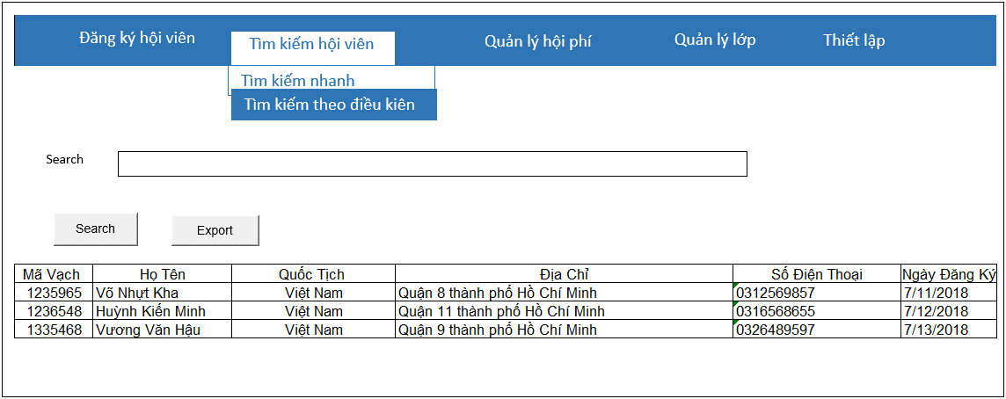
Picture item definition book
system-name
Aidiko dojo's Member Management
AKD
Screen ID
Quick Search
AKD003
Form number
screen name

02_Item definition
Picture item definition book
system-name
Aidiko dojo's Member Management
AKD
Screen ID
Quick Search
AKD003
Form number
screen name
No | Japanese name (item name) | project name | Symbol name | Attributes | Number of digits | accuracy | Type | required | Code ID | initial value | Region | I/O/IO
1 | Search | Search | txtSearch |  | 100 | - | text | - | - | Blank | H | I
2 | SKU | SKU | lblMaVach |  | - | - | label | - | － | - | L | O
3 | HoTen | HoTen | lblHoTen |  | - | - | label | - | － | - | L | O
4 | QuocTich | QuocTich | lblQuocTich |  | - | - | label | - | － | - | L | O
5 | DiaChi | DiaChi | lblDiaChi |  | - | - | label | - | － | - | L | O
6 | SoDienThoai | SoDienThoai | lblSoDienThoai |  | - | - | label | - | － | - | L | O
7 | NgayDangKy | NgayDangKy | lblNgayDangKy |  | - | - | label | - | － | - | L | O
8 | Search | Search | btnSearch |  | - | － | button | - | － | - | F | -
9 | Export | Export | btnExport |  | - | － | button | - | － | - | F | -

04_Check Condition Monadic
Form number
screen name
Quick Search
AKD
Picture item definition book
system-name
Screen ID
Aidiko dojo's Member Management
AKD003
 |  |  |  | Attributes |  |  |  |  |  | Number of digits |  | Processing on error
Ｎｏ | Item name | Symbol item name | required | Half size | Half-width digital sign has | Half size alphanumeric characters | Double-byte character | full-width Kana | mail address | minimum value | Maximum value | Output destination | Variable item | Explanation of processing
1 | Search | txtSearch | ○ | － | － | － | － | － | － | － | 100 | - NgayDangKy phải lớn hơn hoặc bằng với ngày hiện tại. NgaySinh không lớn hơn ngày hiện tại | Search | －
2 | SKU | SKU | ○ | - | － | ○ | － | － | － | － | 20 | － | － | －
3 | HoTen | HoTen | ○ | - | － | ○ | － | － | － | － | 50 | － | － | －
4 | QuocTich | QuocTich | ○ | - | － | ○ | － | － | － | － | 20 | － | － | －
5 | DiaChi | DiaChi | ○ | - | － | ○ | － | － | － | － | 100 | － | － | －
6 | SoDienThoai | SoDienThoai | ○ | - | － | ○ | － | － | － | － | 20 | － | － | －
7 | NgayDangKy | NgayDangKy | ○ | - | － | ○ | － | － | － | － | － | － | － | －

05_Check Condition
Picture item definition book
system-name
Aidiko dojo's Member Management
Screen ID
Quick Search
AKD003
Form number
screen name
AKD

 |  |  |  | Processing on error
Ｎｏ | Item name | Symbol item name | Check conditions | Output destination | Message ID | Variable item | Explanation of processing
1 | NgaySinh | NgaySinh | NgaySinh phải nhỏ hơn NgayDangKy | dialog | - | Parameters: - {0}: NgaySinh - {1}: NgayDangKy | -
2 | NgayDangKy | NgayDangKy

06_Mapping Class, Action
Screen item definition
system-name
Aidiko dojo's Member Management
AKD
Screen ID
Quick Search
AKD004
Form number
screen name

Ｎｏ | Action | DAO | BLO | VIEW
1 | Tìm kiếm hội viên | Student,Provide_Dai_Dan,Dai_Dan DbConnect.cs | SearchMember.cs | SearchCondition.xaml

